상품제안서
바나다 스마트폰용 스탠드 탁상용 거치대 S2 STAND | 상품코드: F01145

 |  |  |  |  |  | 02-412-0044 | www.easy1.co.kr
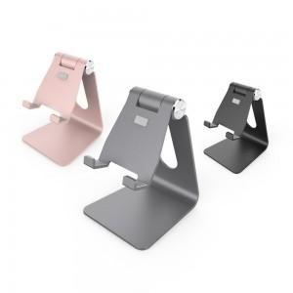 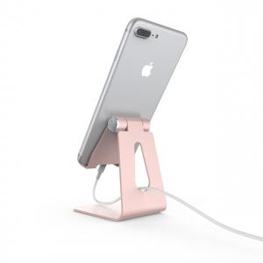

【상세/제작정보】

【인쇄/포장옵션】 | 실크 / 포장지포장

【공급단가】 | 수량 | 50~ | 300~ | 1,000~ | 2,000~
*VAT별도 | 단가 | 7,430원 | 7,150원 | 6,880원 | 6,600원

【상품 URL】 | https://easy1.co.kr:443/src/goods_detail.php?gdno=1145

